Help (2)
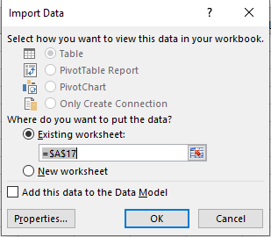
Help
1. Trong trang tính Top 25, chọn vào ô A2
2. Tab Data -> Group Get External Data chọn công cụ Form Text

3. Tìm kiếm File có tên theo yêu cầu đề bài trong thư mục được chỉ định ở đề bài
4. Sau khi chọn file chỉ định theo yêu cầu đề bài -> xuất hiện hộp thoại Text Import Wizard. Chọn vào ô Delimited và nhấn Next.
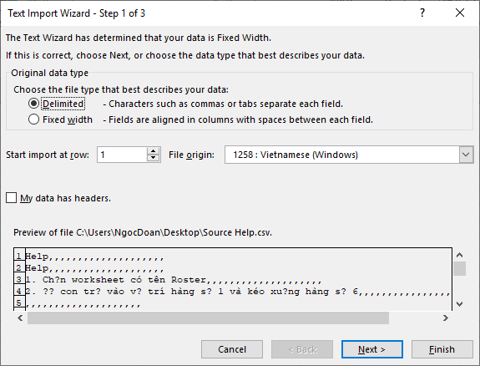

5. Vì đề bài yêu cầu chọn "Tab" để ngăn cách các khoảng trong nội dung của file này. Do đó ở phần "Delimiters" chọn "Tab" -> Nhấn Finish để hoàn thành
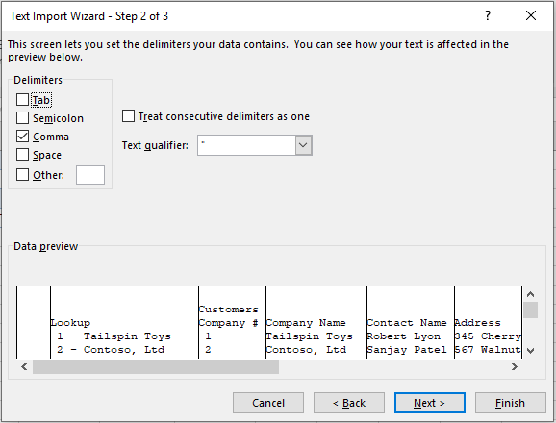

6. Xuất hiện hộp thoại hỏi về vị trí ô mà dữ liệu sẽ xuất hiện: ô A2 -> nhấn OK

